시트1
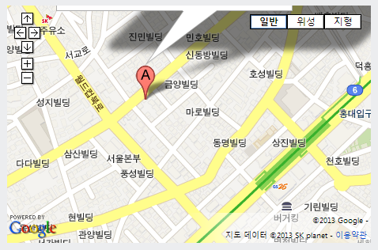
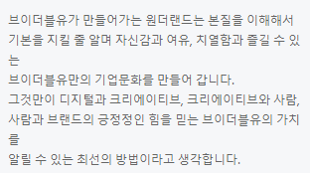
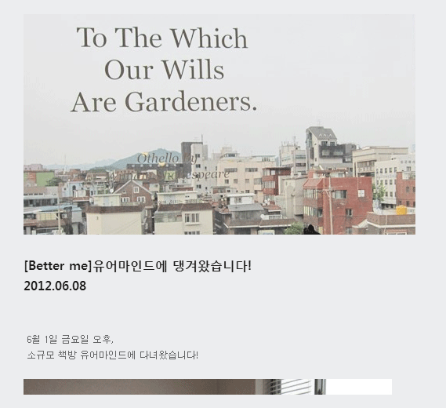
# | 위치 | 상세 위치 | URL | 수정사항 | 참고이미지 | 날짜 | 작성자 | 처리내용 | 검수내용
1 | 메인페이지 | Mail Link | http://vwsite.cafe24.com/main.do | mailto: 의 Target을 _blank로 수정 |  | 5/14/2013 | 권혁진 | (이윤석 2013.05.14) 반영 완료
2 | Contact | Mail Link | http://vwsite.cafe24.com/contact.do | mail 주소에 공백이 들어가 있음 (긁어서 메일보내면 에러남) 모두 소문자로 써주세요. |  | 5/14/2013 | 권혁진 | (이윤석 2013.05.14) 반영 완료
3 | 전체렌더링 | 전체페이지 | http://vwsite.cafe24.com/ | IE 최신버젼에서 구(old)버젼으로 인식되는 문제. |  | 2013.05.14 | 이윤석 | (이윤석 2013.05.14) DTD 타입을 기존 HTML5 에서 XHTML1.0 으로 변경. IE용 meta edge 추가.
4 | Contact | Mail |  | 현재 공식적인 브이더블유 메일과 사이트 주소는 v-w.co.kr으로 통일합니다. @v-wonderland.com => @v-w.co.kr로 변경 프로젝트 의뢰 메일은 wonder@메일인지 체크필요 |  | 2013.0515 | 김형중 | (이윤석 2013.05.15) - 수정완료. recruit, contact 쪽 반영 완료.
5 | Contact | 영상보기 |  | 약도 밑 영상보기에 들어갈 실제 영상 컨텐츠 교체필요 |  | 2013.0515 | 김형중
6 | 하단 메뉴네비 | 전화번호 |  | 하단 메뉴네비 메일 옆 전화번호 82.2.307.3264가 클릭이 되도 반응이 없던데 링크가 걸리는것인지? 아니면 비활성화로 보여져야함 |  | 2013.0515 | 김형중 | (이윤석 2013.05.15) - 수정보류. 전화가 가능한 기기에서는 클릭시 전화 연결이 됩니다.
7 | Recruit | 지원하기 |  | 지원하기 클릭 후 팝업생성 되면 파일선택 버튼 위치 및 스타일 확인 |  | 2013.0515 | 김형중 | (이윤석 2013.05.15) - recruit 반영완료. contact 쪽 file 은 개발 안정화 후 반영예정. (이윤석 2013.05.15) - contact 반영완료.
8 | Recruit | 보상제도 |  | 인센티브 항목을 P.S/P.I로 좀더상세하게 보여줄필요있음 |  | 2013.0515 | 김형중 | 내용 주세요
9 | COMPANY | 폰트 선명도 |  | BUSINESS ORGANIZATION 메뉴명폰트가 뭉개져 보임 네비 하단 풋터에 있는 VWONERLAND EXTENTION도 마찬가지 |  | 2013.0515 | 김형중 | (이윤석 2013.05.15) - 수정완료. CSS 수정. bold 타입을 normal 로 변경. 네비쪽은 디자인 확인 요청.
10 | COMPANY | company |  | 설명텍스트에 영상등 삽입하기로 했었음(고명선임) |  | 2013.0515 | 김형중 | 영상 페이지 추가 따로 제작
11 | COMPANY | 조직도 |  | 신사업본부 산하 - 신사업기획실(New Biz. Planning Dept.) - 제휴마케팅실(Alliance Marketing Dept.) 삽입 디지털사업본부 산하 전략기획그룹/디자인그룹/퍼블리싱그룹/개발그룹 |  | 2013.0515 | 김형중
12 | STORY | 내용보기 |  | [Episode][나의 휴가이야기]도착, 설렘, 여유_1일차 [Better me]유어마인드에 댕겨왔습니다! 내용보기페이지에서 목록보기 버튼 클릭해도 반응이 없음 |  | 2013.0515 | 김형중
13 | VW+ | RECRUIT |  | VW+를 클릭해서 리큐르트메뉴가 나오는데 다른 링크와 다르게 채용페이지는 COMPANY나 CONTACT 다른 대메뉴 서브에도 있어야 찾기 편할것 같음 |  | 2013.0515 | 김형중 | 메일을 리쿠르트로 교체
14 | STORY | 리스트 | http://vwsite.cafe24.com/story.do | 리스트상에 상세내용 이미지가 나옴. 리스트 description 에 상세뷰에 나오는 상세내용이 데이터가 나오는데, 개발쪽에서 출력해야할 데이터가 맞는지 기획파트에서 확인 필요. |  | 2013.05.15 | 이윤석 | (이윤석 2013.05.15) - 임시수정. 상세내용에 이미지 종류는 안보이도록 수정. (이윤석 2013.05.16) - 수정완료. 위 수정내용으로 완료.
15 | Main | 메인 |  | 서브페이지에 비해 너무 정적이며 생동감 없음 |  | 5/15/2013 | 권혁진 | 컨셉임
16 | Company | 설명 | http://vwsite.cafe24.com/company.do | 텍스트 줄바꿈 Check |  | 5/15/2013 | 권혁진 | (이윤석 2013.05.16) - 수정완료 폰트상태에 따라 유동으로 나올수 있도록 강제 줄바꿈 조정.
17 | Contact | 지도 | http://vwsite.cafe24.com/contact.do | 지도 옵션 변경 Scale, 보기옵션(위성/지형은 삭제) 마커를 녹색 작은 사이즈로 변경(안에 'A'자 없이) 풍선 정보창 삭제 (구글 Map API에 설정방법 있음) |  | 5/15/2013 | 권혁진 | (이윤석 2013.05.16) - 수정완료. ifame 에서 API 사용 방식으로 변경. 불필요한 옵션 컨트롤 제거. Marker 는 VW 로 표시. 풍선 정보창 삭제.
18 |  |  | http://vwsite.cafe24.com/recruit.do | 개발자도 필요함

